申込書
貸 切 電 車 申 込 書

申込者情報
団体名 | フリガナ

代表者氏名 | フリガナ

ご住所 |  | 〒 － |  |  | 都・府・県 |  | 市
 |  |  | 区 |  | 町
 |  | マンション名等
電話番号 | 自宅・会社 | （ ）
 | 携帯 | （ ）
メールアドレス | PC |  |  | ＠
 | 携帯電話 |  |  | ＠
※ご記入いただきました個人情報は、貸切電車のお取引に必要なご相談や連絡以外には使用いたしません。

貸切電車について
運行希望日 |  | 月を選択 |  | 日を選択 |  | 曜日を選択
乗車人数 |  | 大人 |  | 名 | 小人 |  | 名
乗車区間 |  | 片道 往復
 |  | 往路（行き） | 駅名を選択 |  | ⇒ | 駅名を選択
 |  |  |  | 時頃 |  |  | 時頃
 |  | 復路（帰り） | 駅名を選択 |  | ⇒ | 駅名を選択
 |  |  |  | 時頃 |  |  | 時頃
使用目的 |  | 移動・旅行 | イベント | ライブ等 | 宴会 | その他（ ）
希望車両 |  | （上り側） | 車両を選択 |  | （下り側） | 車両を選択
オプション | ヘッドマーク |  | 希望する |  |  | 希望しない
 | 車両所見学 |  | 希望する |  |  | 希望しない
 | ことちゃん |  | 希望する |  |  | 希望しない
お支払方法 |  |  | 現金（当日乗車前） |  |  | 事前振込
ご要望・質問等

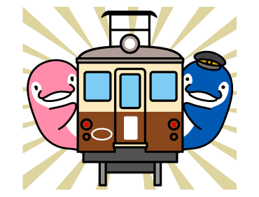
 |  | ことでん 鉄道事業本部 運輸サービス部
 |  | TEL：087-863-7300 FAX：087-863-0152 （受付時間：平日9：00～17：00）

